상품제안서
박스형 인쇄밴드 대형 | 상품코드: S23393

 |  |  |  |  |  |  | 02-713-8555 | www.synergygift.co.kr
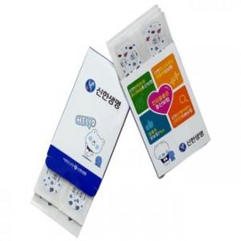 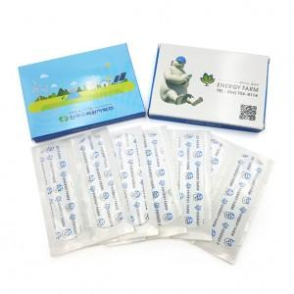

【상세/제작정보】 | <p>종이박스 와 밴드전체 칼라 인쇄 포함입니다!</p>

【인쇄/포장옵션】 | 풀칼라 / 기본케이스

【공급단가】 | 수량 | 2,000~ | 3,000~ | 5,000~ | 8,000~ | 10,000~
*VAT별도 | 6매 | 515원 | 440원 | 375원 | 325원 | 305원
 | 8매 | 567원 | 500원 | 440원 | 390원 | 365원
 | 10매 | 620원 | 550원 | 490원 | 435원 | 425원

【상품 URL】 | https://www.synergygift.co.kr:443/src/goods_detail.php?gdno=23393

